ЭКОНОМ_PRIME
с 15.01.2026
МАТРАСЫ ЭКОНОМ КОЛЛЕКЦИЯ PRIME - КАЧЕСТВЕННЫЕ МАТРАСЫ ПО ДОСТУПНОЙ ЦЕНЕ
Информация о коллекции | https://disk.yandex.ru/d/I9pdzXXVqXSZBA |  |  |  |  |  | кол-во пружин на спальное место: 500
LITE | Состав | Наименование МЦ | Размер |  | Розничная цена до скидки | Скидка розн. | Розничная цена | Оптовая цена
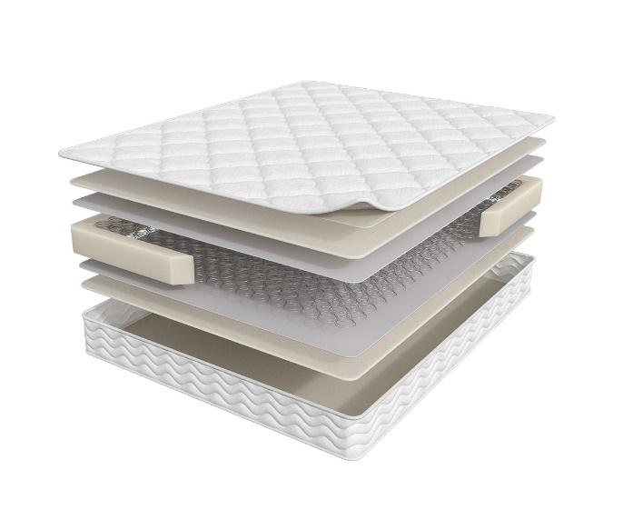
 | 1. Жаккард, стеганный на синтепоне 2. Высокоэластичная пена 3. Износоустойчивый спанбонд 4. Пружинный блок Bonnel 5. Усиление матраса по периметру h ≈ 19 см max нагрузка: 90 кг расширенная гарантия: 36 месяцев жесткость: ниже средней тип матраса: двусторонний | Матрас 200*070 Prime Lite | длина 186,190,195,200 | 70 | 6,738 | 12% | 5,929 | 4,339
 |  | Матрас 200*080 Prime Lite |  | 80 | 6,738 | 12% | 5,929 | 4,339
 |  | Матрас 200*090 Prime Lite |  | 90 | 7,435 | 12% | 6,543 | 4,796
 |  | Матрас 200*120 Prime Lite |  | 120 | 10,130 | 12% | 8,914 | 6,530
 |  | Матрас 200*140 Prime Lite |  | 140 | 11,129 | 12% | 9,794 | 7,174
 |  | Матрас 200*160 Prime Lite |  | 160 | 12,567 | 12% | 11,059 | 8,080
 |  | Матрас 200*180 Prime Lite |  | 180 | 14,097 | 12% | 12,405 | 9,080
 |  | Матрас 200*200 Prime Lite |  | 200 | 15,642 | 12% | 13,765 | 10,080
STANDART | Состав | Наименование МЦ | Размер |  | Розничная цена до скидки | Скидка розн. | Розничная цена | Оптовая цена
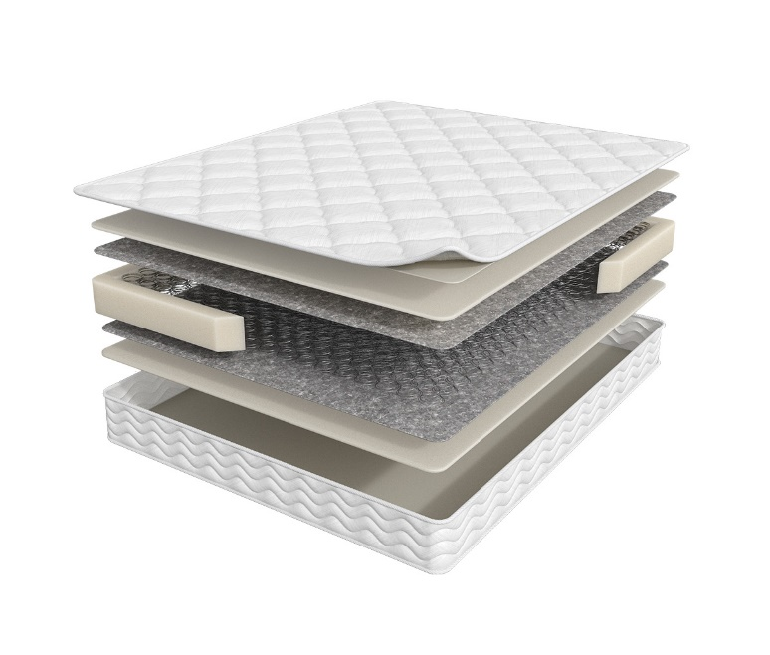
 | 1. Жаккард, стеганный на синтепоне 2. Высокоэластичная пена Orto Foam 3. Войлок 4. Пружинный блок Bonnel 5. Усиление матраса по периметру h ≈ 19 см max нагрузка: 90 кг расширенная гарантия: 36 месяцев жесткость: ниже средней тип матраса: двусторонний | Матрас 200*070 Prime Standart | длина 186,190,195,200 | 70 | 7,722 | 15% | 6,564 | 4,364
 |  | Матрас 200*080 Prime Standart |  | 80 | 7,722 | 15% | 6,564 | 4,364
 |  | Матрас 200*090 Prime Standart |  | 90 | 8,540 | 15% | 7,259 | 4,825
 |  | Матрас 200*120 Prime Standart |  | 120 | 11,644 | 15% | 9,897 | 6,580
 |  | Матрас 200*140 Prime Standart |  | 140 | 12,795 | 15% | 10,876 | 7,223
 |  | Матрас 200*160 Prime Standart |  | 160 | 14,384 | 15% | 12,226 | 8,143
 |  | Матрас 200*180 Prime Standart |  | 180 | 16,186 | 15% | 13,758 | 9,143
 |  | Матрас 200*200 Prime Standart |  | 200 | 20,456 | 15% | 17,388 | 10,176
ROLL матрас в скрутке | Состав | Наименование МЦ | Размер |  | Розничная цена до скидки | Скидка розн. | Розничная цена | Оптовая цена
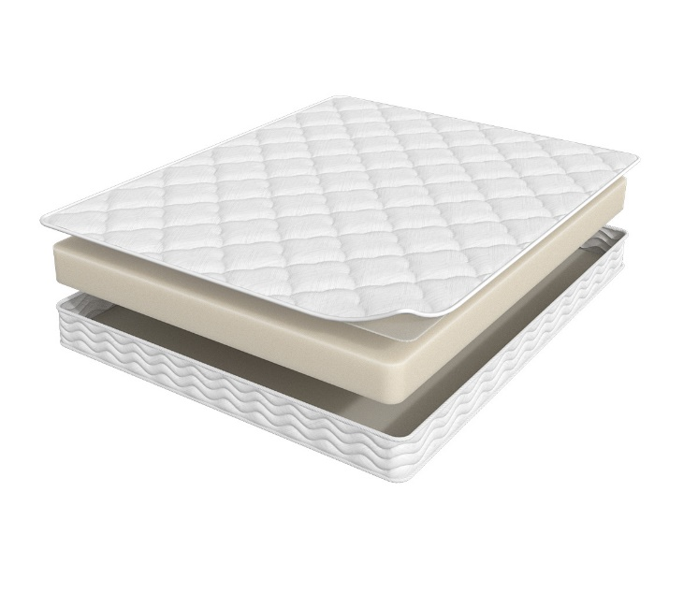
 | 1. Жаккард, стеганый на синтепоне 2. Высокоэластичная пена Orto Foam h ≈ 16 см max нагрузка: 110 кг расширенная гарантия: 36 месяцев жесткость: средняя тип матраса: двусторонний | Матрас 200*070 Prime Roll | длина 186,190,195,200 | 70 | 8,071 | 12% | 7,102 | 4,966
 |  | Матрас 200*080 Prime Roll |  | 80 | 8,071 | 12% | 7,102 | 4,966
 |  | Матрас 200*090 Prime Roll |  | 90 | 8,963 | 12% | 7,887 | 5,514
 |  | Матрас 200*120 Prime Roll |  | 120 | 12,613 | 12% | 11,099 | 7,757
 |  | Матрас 200*140 Prime Roll |  | 140 | 14,552 | 12% | 12,806 | 8,951
 |  | Матрас 200*160 Prime Roll |  | 160 | 15,126 | 12% | 13,311 | 9,294
 |  | Матрас 200*180 Prime Roll |  | 180 | 16,974 | 12% | 14,937 | 10,436
CLASSIC | Состав | Наименование МЦ | Размер |  | Розничная цена до скидки | Скидка розн. | Розничная цена | Оптовая цена
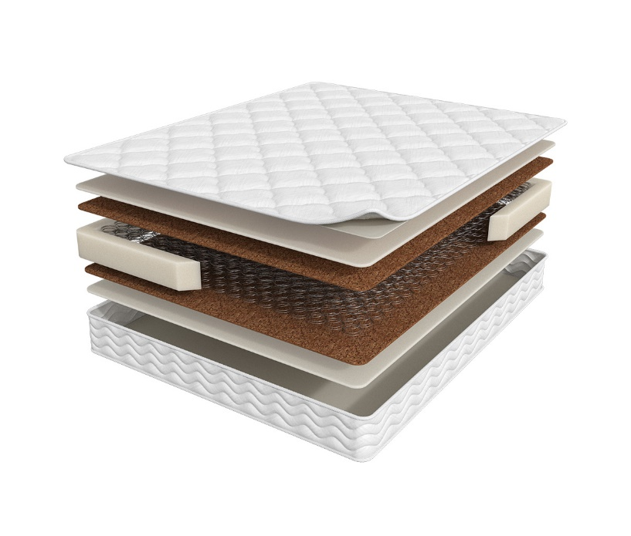
 | 1. Жаккард, стеганный на синтепоне 2. Высокоэластичная пена Orto Foam 3. Инновационный материал Бикокос 4. Пружинный блок Bonnel 5. Усиление матраса по периметру h ≈ 20 см max нагрузка: 90 кг расширенная гарантия: 36 месяцев жесткость: средняя тип матраса: двусторонний | Матрас 200*070 Prime Classic | длина 186,190,195,200 | 70 | 9,487 | 16% | 7,931 | 4,922
 |  | Матрас 200*080 Prime Classic |  | 80 | 9,487 | 16% | 7,931 | 4,922
 |  | Матрас 200*090 Prime Classic |  | 90 | 10,484 | 16% | 8,765 | 5,445
 |  | Матрас 200*120 Prime Classic |  | 120 | 14,203 | 16% | 11,874 | 7,373
 |  | Матрас 200*140 Prime Classic |  | 140 | 15,703 | 16% | 13,128 | 8,150
 |  | Матрас 200*160 Prime Classic |  | 160 | 17,845 | 16% | 14,918 | 9,282
 |  | Матрас 200*180 Prime Classic |  | 180 | 19,883 | 16% | 16,622 | 10,317
 |  | Матрас 200*200 Prime Classic |  | 200 | 22,054 | 16% | 18,437 | 11,450
TOP | Состав | Наименование МЦ | Размер |  | Розничная цена до скидки | Скидка розн. | Розничная цена | Оптовая цена
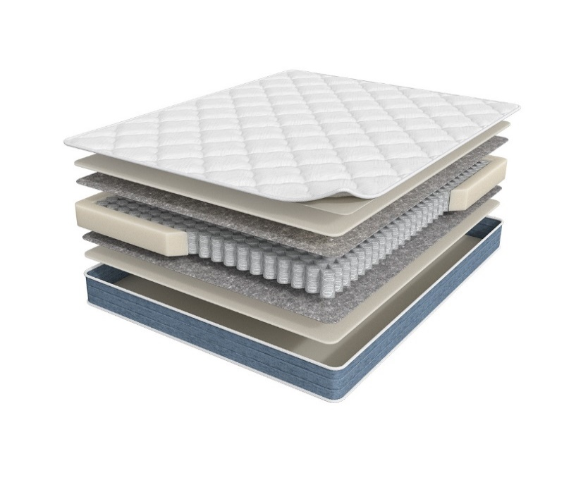
 | 1. Жаккард, стеганный на синтепоне 2. Высокоэластичная пена Orto Foam 3. Войлок 4. Блок независимых пружин повышенной надежности 5. Усиление матраса по периметру h ≈ 18 см max нагрузка: 110 кг расширенная гарантия: 36 месяцев жесткость: средняя тип матраса: двусторонний | Матрас 200*070 Prime Top | длина 186,190,195,200 | 70 | 9,450 | 16% | 7,900 | 4,701
 |  | Матрас 200*080 Prime Top |  | 80 | 9,450 | 16% | 7,900 | 4,701
 |  | Матрас 200*090 Prime Top |  | 90 | 10,599 | 16% | 8,861 | 5,271
 |  | Матрас 200*120 Prime Top |  | 120 | 14,060 | 16% | 11,754 | 6,993
 |  | Матрас 200*140 Prime Top |  | 140 | 16,061 | 16% | 13,427 | 7,989
 |  | Матрас 200*160 Prime Top |  | 160 | 18,251 | 16% | 15,258 | 9,088
 |  | Матрас 200*180 Prime Top |  | 180 | 20,305 | 16% | 16,975 | 10,103
 |  | Матрас 200*200 Prime Top |  | 200 | 22,645 | 16% | 18,931 | 11,269
OPTIMA | Состав | Наименование МЦ | Размер |  | Розничная цена до скидки | Скидка розн. | Розничная цена | Оптовая цена
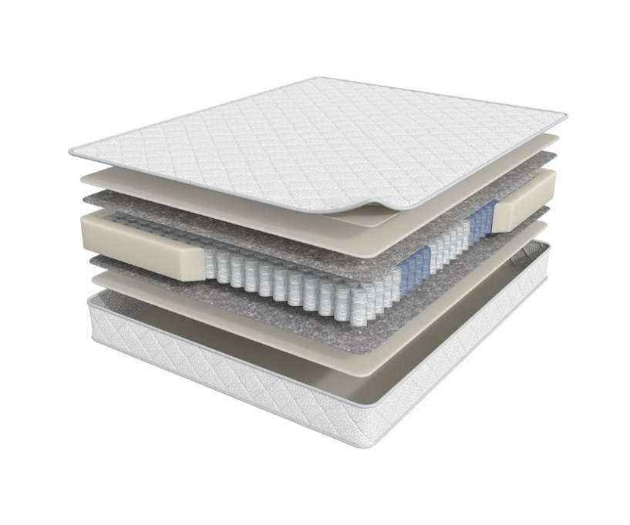
 | 1. Трикотаж, стеганный на синтепоне 2. Высокоэластичная пена Orto Foam 3. Войлок 4. 5-зональный блок независимых пружин 5. Усиление матраса по периметру h ≈ 20 см max нагрузка: 120 кг расширенная гарантия: 36 месяцев жесткость: средняя тип матраса: двусторонний | Матрас 200*070 Prime Optima | длина 186,190,195,200 | 70 | 11,559 | 16% | 9,663 | 5,875
 |  | Матрас 200*080 Prime Optima |  | 80 | 11,559 | 16% | 9,663 | 5,875
 |  | Матрас 200*090 Prime Optima |  | 90 | 12,572 | 16% | 10,510 | 6,384
 |  | Матрас 200*120 Prime Optima |  | 120 | 16,425 | 16% | 13,731 | 8,343
 |  | Матрас 200*140 Prime Optima |  | 140 | 18,616 | 16% | 15,563 | 9,457
 |  | Матрас 200*160 Prime Optima |  | 160 | 20,954 | 16% | 17,518 | 10,645
 |  | Матрас 200*180 Prime Optima |  | 180 | 23,603 | 16% | 19,732 | 11,994
 |  | Матрас 200*200 Prime Optima |  | 200 | 26,295 | 16% | 21,983 | 13,363
OPTIMA NEW | Состав | Наименование МЦ | Размер |  | Розничная цена до скидки | Скидка розн. | Розничная цена | Оптовая цена
 | 1. Трикотаж, стеганный на синтепоне 2. Высокоэластичная пена Orto Foam 3. Войлок 4. 5-зональный блок независимых пружин 5. Усиление матраса по периметру h ≈ 24 см max нагрузка: 120 кг расширенная гарантия: 36 месяцев жесткость: ниже средней тип матраса: двусторонний | Матрас 200*070 Prime Optima New | длина 186,190,195,200 | 70 | 11,559 | 16% | 9,663 | 5,875
 |  | Матрас 200*080 Prime Optima New |  | 80 | 11,559 | 16% | 9,663 | 5,875
 |  | Матрас 200*090 Prime Optima New |  | 90 | 12,572 | 16% | 10,510 | 6,384
 |  | Матрас 200*120 Prime Optima New |  | 120 | 16,425 | 16% | 13,731 | 8,343
 |  | Матрас 200*140 Prime Optima New |  | 140 | 18,616 | 16% | 15,563 | 9,457
 |  | Матрас 200*160 Prime Optima New |  | 160 | 20,954 | 16% | 17,518 | 10,645
 |  | Матрас 200*180 Prime Optima New |  | 180 | 23,603 | 16% | 19,732 | 11,994
 |  | Матрас 200*200 Prime Optima New |  | 200 | 26,295 | 16% | 21,983 | 13,363
HIT | Состав | Наименование МЦ | Размер |  | Розничная цена до скидки | Скидка розн. | Розничная цена | Оптовая цена
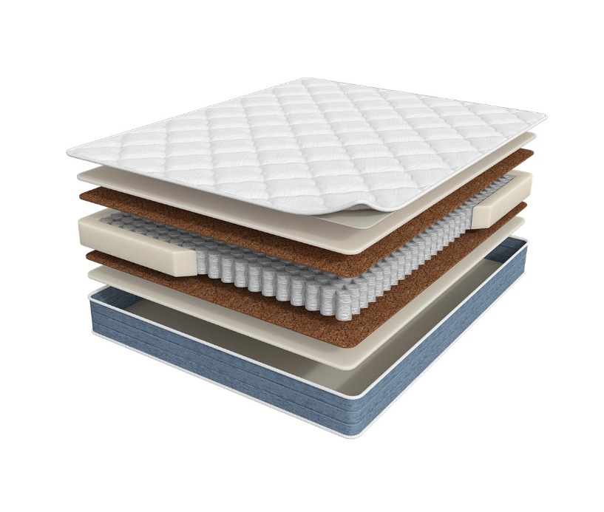
 | 1. Жаккард, стеганный на синтепоне 2. Высокоэластичная пена Orto Foam 3. Инновационный материал Бикокос 4. Блок независимых пружин повышенной надежности 5. Усиление матраса по периметру h ≈ 20 см max нагрузка: 110 кг расширенная гарантия: 36 месяцев жесткость: выше средней тип матраса: двусторонний | Матрас 200*070 Prime Hit | длина 186,190,195,200 | 70 | 11,113 | 16% | 9,290 | 5,531
 |  | Матрас 200*080 Prime Hit |  | 80 | 11,113 | 16% | 9,290 | 5,531
 |  | Матрас 200*090 Prime Hit |  | 90 | 12,492 | 16% | 10,443 | 6,212
 |  | Матрас 200*120 Prime Hit |  | 120 | 16,453 | 16% | 13,755 | 8,189
 |  | Матрас 200*140 Prime Hit |  | 140 | 18,913 | 16% | 15,811 | 9,414
 |  | Матрас 200*160 Prime Hit |  | 160 | 21,630 | 16% | 18,083 | 10,775
 |  | Матрас 200*180 Prime Hit |  | 180 | 23,942 | 16% | 20,016 | 11,912
 |  | Матрас 200*200 Prime Hit |  | 200 | 26,565 | 16% | 22,208 | 13,215
MIX | Состав | Наименование МЦ | Размер |  | Розничная цена до скидки | Скидка розн. | Розничная цена | Оптовая цена
 | 1. Жаккард, стеганный на синтепоне 2. Высокоэластичная пена Orto Foam 3. Инновационный материал Бикокос 4. Блок независимых пружин повышенной надежности 5. Усиление матраса по периметру 6. Войлок 7. Высокоэластичная пена h ≈ 20 см max нагрузка: 110 кг расширенная гарантия: 36 месяцев жесткость: выше средней/средняя тип матраса: разносторонний | Матрас 200*070 Prime Mix | длина 186,190,195,200 | 70 | 12,965 | 16% | 10,839 | 6,486
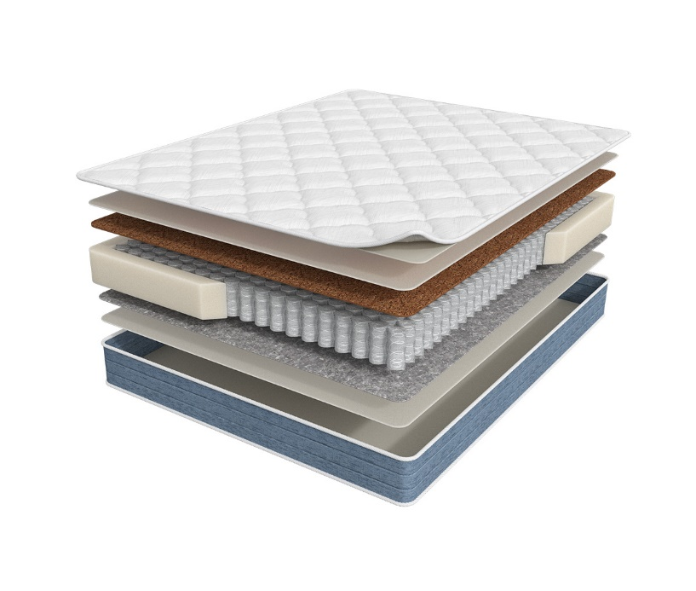
 |  | Матрас 200*080 Prime Mix |  | 80 | 12,965 | 16% | 10,839 | 6,486
 |  | Матрас 200*090 Prime Mix |  | 90 | 14,046 | 16% | 11,742 | 7,023
 |  | Матрас 200*120 Prime Mix |  | 120 | 18,319 | 16% | 15,315 | 9,168
 |  | Матрас 200*140 Prime Mix |  | 140 | 21,036 | 16% | 17,586 | 10,523
 |  | Матрас 200*160 Prime Mix |  | 160 | 23,658 | 16% | 19,778 | 11,825
 |  | Матрас 200*180 Prime Mix |  | 180 | 26,483 | 16% | 22,140 | 13,250
 |  | Матрас 200*200 Prime Mix |  | 200 | 29,512 | 16% | 24,672 | 14,766
ULTRA | Состав | Наименование МЦ | Размер |  | Розничная цена до скидки | Скидка розн. | Розничная цена | Оптовая цена
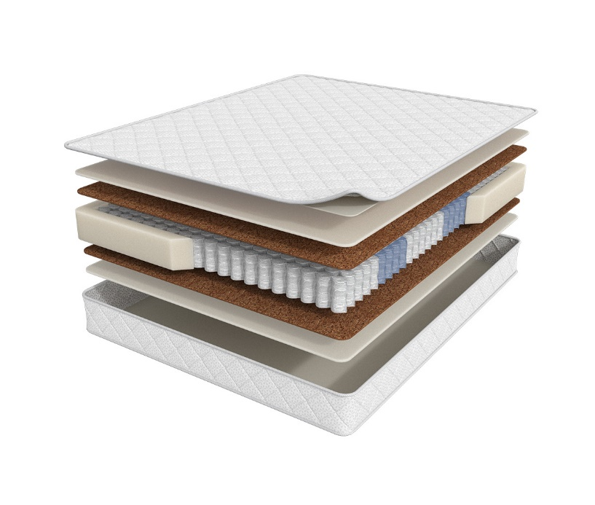
 | 1. Трикотаж, стеганный на синтепоне 2. Высокоэластичная пена Orto Foam 3. Инновационный материал Бикокос 4. 5-зональный блок независимых пружин 5. Усиление матраса по периметру h ≈ 21 см max нагрузка: 120 кг расширенная гарантия: 36 месяцев жесткость: выше средней тип матраса: двусторонний | Матрас 200*070 Prime Ultra | длина 186,190,195,200 | 70 | 14,465 | 16% | 12,093 | 7,014
 |  | Матрас 200*080 Prime Ultra |  | 80 | 14,465 | 16% | 12,093 | 7,014
 |  | Матрас 200*090 Prime Ultra |  | 90 | 15,668 | 16% | 13,098 | 7,597
 |  | Матрас 200*120 Prime Ultra |  | 120 | 20,440 | 16% | 17,088 | 9,911
 |  | Матрас 200*140 Prime Ultra |  | 140 | 23,144 | 16% | 19,348 | 11,222
 |  | Матрас 200*160 Prime Ultra |  | 160 | 25,956 | 16% | 21,699 | 12,588
 |  | Матрас 200*180 Prime Ultra |  | 180 | 29,323 | 16% | 24,514 | 14,214
 |  | Матрас 200*200 Prime Ultra |  | 200 | 32,703 | 16% | 27,340 | 15,851
ULTRA NEW | Состав | Наименование МЦ | Размер |  | Розничная цена до скидки | Скидка розн. | Розничная цена | Оптовая цена
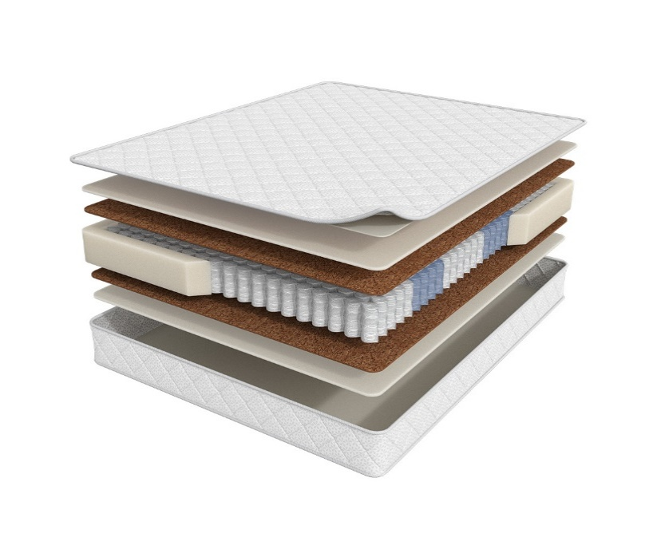
 | 1. Трикотаж, стеганный на синтепоне 2. Высокоэластичная пена Orto Foam 3. Инновационный материал Бикокос 4. 5-зональный блок независимых пружин 5. Усиление матраса по периметру h ≈ 23 см max нагрузка: 120 кг расширенная гарантия: 36 месяцев жесткость: средняя тип матраса: двусторонний | Матрас 200*070 Prime Ultra New | длина 186,190,195,200 | 70 | 14,465 | 16% | 12,093 | 7,014
 |  | Матрас 200*080 Prime Ultra New |  | 80 | 14,465 | 16% | 12,093 | 7,014
 |  | Матрас 200*090 Prime Ultra New |  | 90 | 15,668 | 16% | 13,098 | 7,597
 |  | Матрас 200*120 Prime Ultra New |  | 120 | 20,440 | 16% | 17,088 | 9,911
 |  | Матрас 200*140 Prime Ultra New |  | 140 | 23,144 | 16% | 19,348 | 11,222
 |  | Матрас 200*160 Prime Ultra New |  | 160 | 25,956 | 16% | 21,699 | 12,588
 |  | Матрас 200*180 Prime Ultra New |  | 180 | 29,323 | 16% | 24,514 | 14,214
 |  | Матрас 200*200 Prime Ultra New |  | 200 | 32,703 | 16% | 27,340 | 15,851
1. Допустимое отклонение в габаритах матраса (ШхГхВ) +/- 1,5 см
2. Гарантия по ТУ: 18 мес.
3. Декларация | https://disk.yandex.ru/d/-Mj2XLVSSKAg0Q
4. Расширенная гарантия действует при покупке с чехлом
5. Матрасы доступны в нестандартных размерах. Более подробную информацию смотреть в инструкции по нестандартам.

